동복
동복 디자인 및 사양

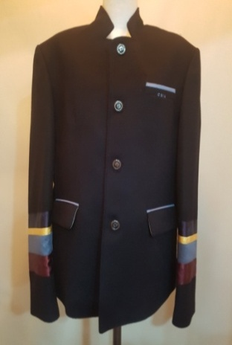
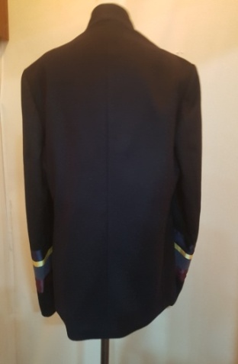
남학생 | 필수품목(동복4피스) | 학교주관구매
분류 | 디자인 |  | 사양
자켓
 |  |  | 1. 혼용율: 모 80% 폴리에스터 20%
 |  |  | 2.윗 아웃포켓 아래 인 포켓
 |  |  | 3.왼쪽 가슴 CSIA (하늘색)
 |  |  | 4. 학교표시 지정 단추
 |  |  | 5. 안감 폴리에스터 100%
 |  |  | 6. 양쪽 팔 4색 실크 원단 부착
 |  |  | 7.곤색

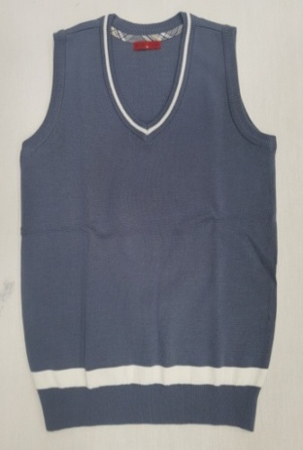
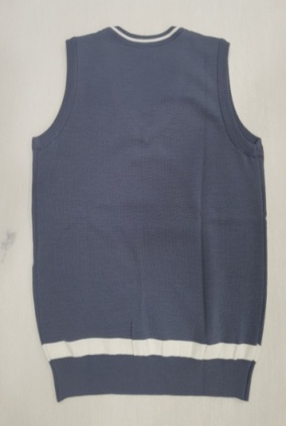
조끼
 |  |  | 1.혼용율: 울 50% 아크릴 50%
 |  |  | 2.브이넥 니트조끼
 |  |  | 3.목둘레 흰줄, 허리 흰줄
 |  |  | 4.엷은 블루

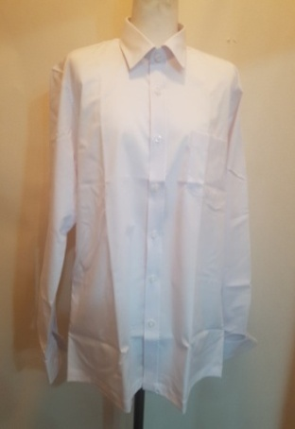
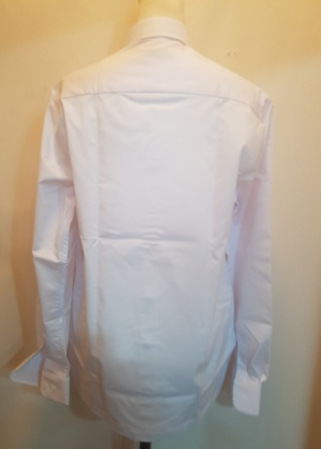
셔츠
 |  |  | 1.혼용율: 폴리에스터75% 레이온25%
 |  |  | 2. 백색 싱글 스타일 긴팔 와이샤스
 |  |  | 3.왼쪽 가슴에 아웃포켓 1개 부착
 |  |  | 4.칼라 및 소매단 안쪽에 오염방지
 |  |  | 흰색 원단 배색
 |  |  | 5.앞단추 7개 소매단추 각 2개

바지
 |  |  | 1. 혼용율: 모 60% 폴리에스터 40%
 |  |  | 2. 곤색 정장 신사복 바지
 |  |  | 3. 허리부분 양쪽에 조절장치 부착

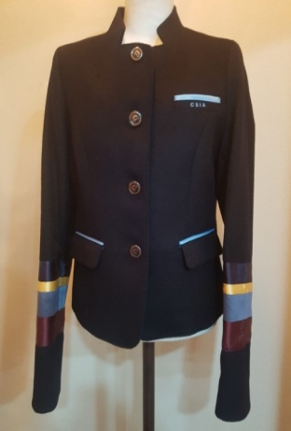
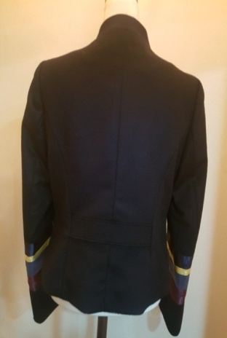
여학생 | 필수품목(동복4피스) | 학교주관구매
분류 | 디자인 |  | 혼용율 및 사양
자켓
 |  |  | 1. 혼용율: 모 80% 폴리에스터 20%
 |  |  | 2.윗 아웃포켓 아래 인 포켓
 |  |  | 3.왼쪽 가슴 CSIA (하늘색)
 |  |  | 4. 학교표시 지정 단추
 |  |  | 5. 안감 폴리에스터 100%
 |  |  | 6. 양쪽 팔 4색 실크 원단 부착
 |  |  | 7.앞․뒤판에 프린세스 라인 처리
 |  |  | 8.곤색

조끼
 |  |  | 1.혼용율: 울 50% 아크릴 50%
 |  |  | 2.브이넥 니트조끼
 |  |  | 3.목둘레 흰줄, 허리 흰줄
 |  |  | 4.엷은 블루

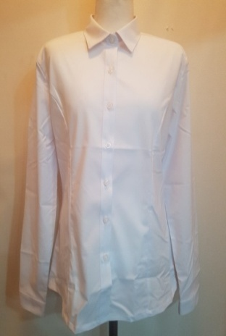
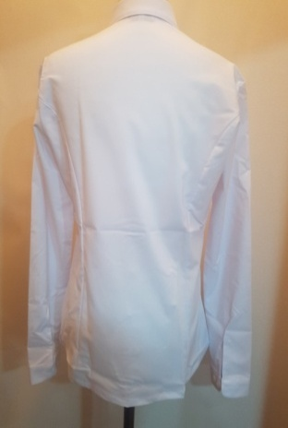
셔츠
 |  |  | 1.혼용율:폴리에스터 75%레이온 25%
 |  |  | 2.블라우스 각진 칼라 스타일
 |  |  | 3.앞․뒤판에 프린세스 라인 처리
 |  |  | 4.칼라 및 소매단 안쪽에 오염방지
 |  |  | 흰색 원단 배색
 |  |  | 5.앞단추 7개 소매단추 각 2개

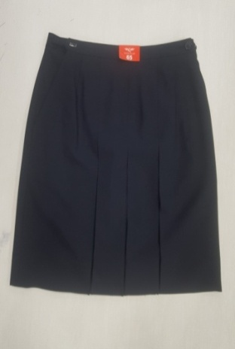
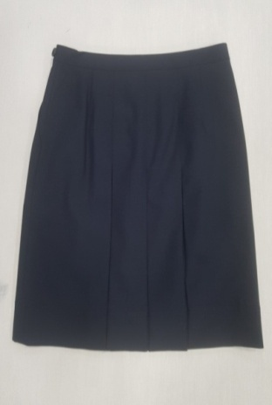
치마
 |  |  | 1. 혼용율: 모 60% 폴리에스터 40%
 |  |  | 2.H라인 스타일 맞주름 3개
 |  |  | 3.옆쪽에 포켓 각 1개
 |  |  | 4.오른쪽 조절기,왼쪽 단추3개
 |  |  | 5.시접분량 5cm 이상
 |  |  | 6.곤색

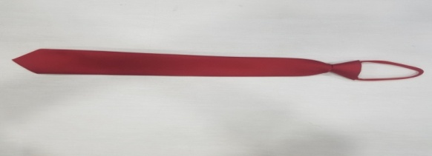
공통 | 선택품목 (학교와 업체간의 품목별 단가계약에 따른 학생 개인별 수시 자율 구매)
분류 | 디자인 |  | 혼용율 및 사양
넥타이, 리본

 |  |  | (청심국제중 - 붉은색)
 |  |  | 1. 혼용율:폴리에스터 100%
 |  |  | 2. 붉은색
 |  |  | 3. 조절기 부착
 |  |  | 남학생은 넥타이, 여학생은 리본
 |  |  | (여학생도 넥타이 착용가능)

 |  |  | (청심국제고 - 파란색)
 |  |  | 1. 혼용율:폴리에스터 100%
 |  |  | 2. 파란색
 |  |  | 3. 조절기 부착
 |  |  | 남학생은 넥타이, 여학생은 리본
 |  |  | (여학생도 넥타이 착용가능)

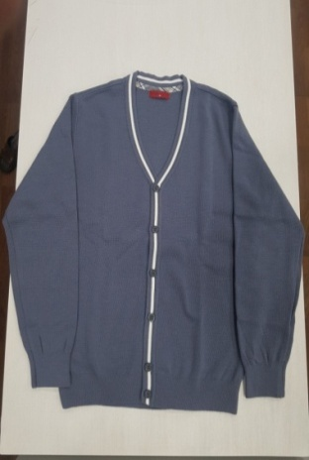
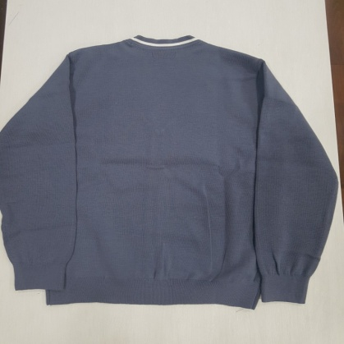
가디건
 |  |  | 1.혼용율: 울 50% 아크릴 50%
 |  |  | 2.목둘레 앞쪽 단추 흰줄
 |  |  | 3.엷은 블루

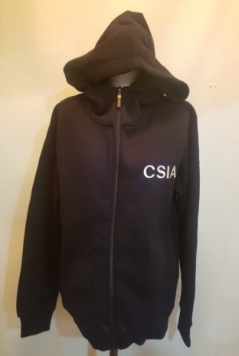
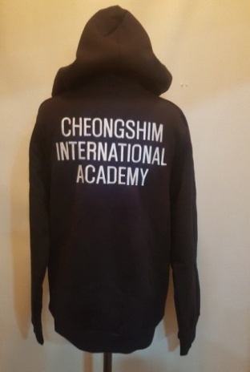
후드집업
 |  |  | 1.혼용율: 면 100%
 |  |  | 2.안감 보아
 |  |  | 3.앞판 뒷판 자수 처리
 |  |  | 4.팔 밑단 시보리
 |  |  | 5.검정색
 |  |  | 6.방습가공,정전가공,수축가공처리

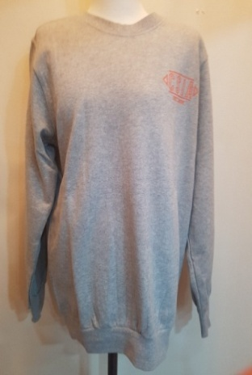
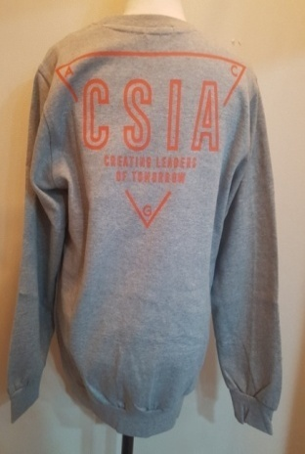
맨투맨티 1
 |  |  | 1.혼용율: 면 100%
 |  |  | 2. 앞판 뒷판 글씨 나염처리
 |  |  | 3.글자색 주황
 |  |  | 4.팔 밑단 시보리
 |  |  | 5. 회색
 |  |  | 6.방습가공,정전가공,수축가공처리

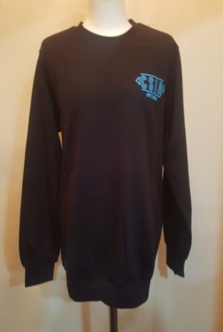
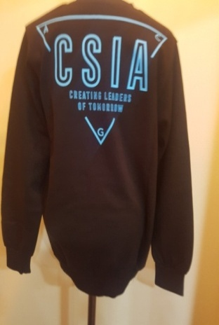
맨투맨티 2
 |  |  | 1.혼용율: 면 100%
 |  |  | 2. 앞판 뒷판 글씨 나염처리
 |  |  | 3.글자색 하늘색
 |  |  | 4.팔 밑단 시보리
 |  |  | 5. 검정색
 |  |  | 6.방습가공,정전가공,수축가공처리

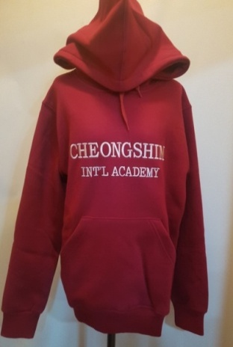
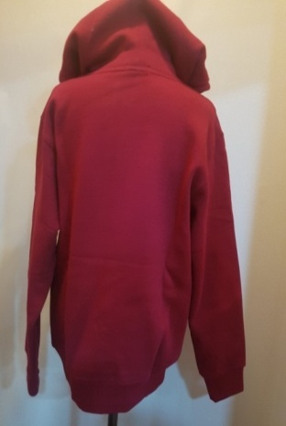
후드티 1
 |  |  | 1.혼용율: 면 100%
 |  |  | 2.안감 특기모
 |  |  | 3.앞판글씨 자수처리(황금색)
 |  |  | 4.팔 밑단 시보리
 |  |  | 5.자주색
 |  |  | 6.방습가공,정전가공,수축가공처리

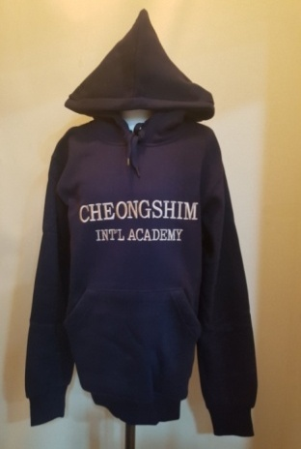
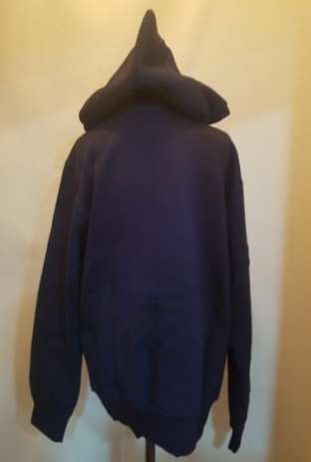
후드티 2
 |  |  | 1.혼용율: 면 100%
 |  |  | 2.안감 특기모
 |  |  | 3.앞판글씨 자수처리(황금색)
 |  |  | 4.팔 밑단 시보리
 |  |  | 5.곤색
 |  |  | 6.방습가공,정전가공,수축가공처리

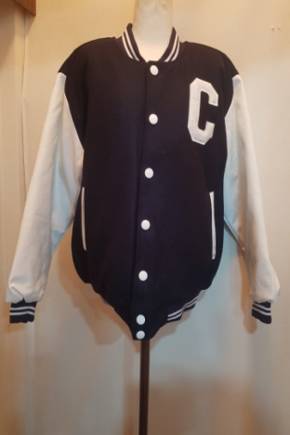
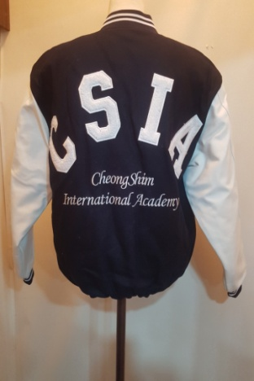
야구복
 |  |  | 1. 몸판 하이미어
 |  |  | 2. 팔 습식가죽
 |  |  | 3. 4온스 누빔 안감
 |  |  | 5.앞판 뒷판 보플자수 및 일반자수
 |  |  | 6.스냅단추흰색
 |  |  | 7 목 팔 밑단 흰색 2줄

하복
하복 디자인 및 사양
남학생 | 필수품목(하복 2피스) | 학교주관구매
분류 | 디자인 |  | 혼용율 및 사양
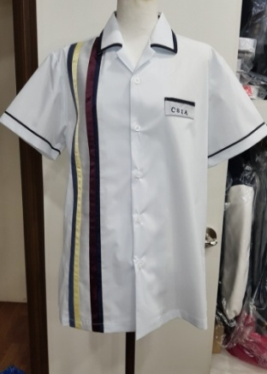
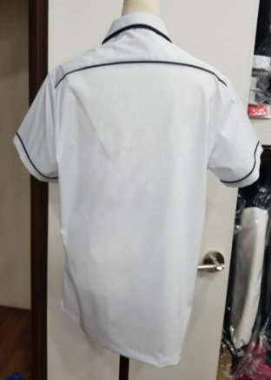
하복 셔츠
 |  |  | 1.혼용율: 폴리에스터75% 레이온25%
 |  |  | 2. 백색 싱글 스타일 긴팔 와이샤스
 |  |  | 3.왼쪽 가슴 CSIA (진곤색)
 |  |  | 4.카라 팔 뒷판 진곤색 줄띠 부착
 |  |  | 5. 오른쪽 가슴 5색 실크 원단 부착
 |  |  | 5.앞단추 5개

바지
 |  |  | 1. 혼용율: 모 50% 폴리에스터 50%
 |  |  | 2. 곤색 정장 신사복 바지
 |  |  | 3. 허리부분 양쪽에 조절장치 부착

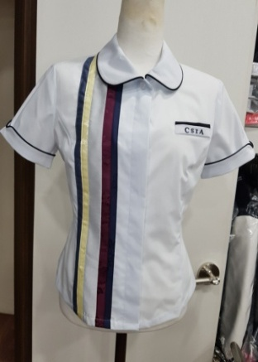
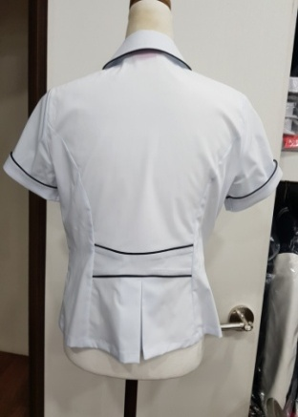
여학생 | 필수품목(하복 2피스) | 학교주관구매
분류 | 디자인 |  | 사양
하복 브라우스
 |  |  | 1.혼용율: 폴리에스터75% 레이온25%
 |  |  | 2.라운드 카라
 |  |  | 3.왼쪽 가슴 CSIA (진곤색)
 |  |  | 4.카라 팔 뒷판 진곤색 줄띠 부착
 |  |  | 5. 오른쪽 가슴 5색 실크 원단 부착
 |  |  | 6.앞․뒤판에 프린세스 라인 처리


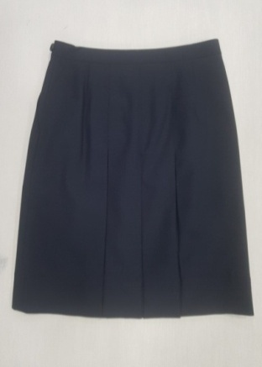
치마
 |  |  | 1. 혼용율: 모 50% 폴리에스터 50%
 |  |  | 2.H라인 스타일 맞주름 3개
 |  |  | 3.옆쪽에 포켓 각 1개
 |  |  | 4.오른쪽 조절기,왼쪽 단추3개
 |  |  | 5.시접분량 5cm 이상
 |  |  | 6.곤색

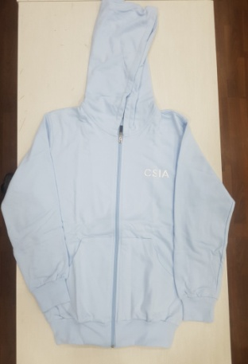
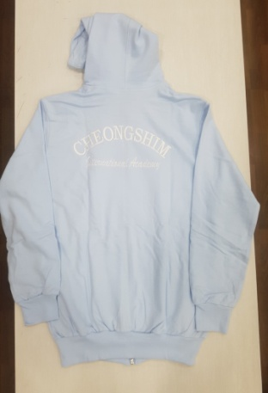
공통 | 선택품목 (학교와 업체간의 품목별 단가계약에 따른 학생 개인별 수시 자율 구매)
분류 | 디자인 |  | 혼용율 및 사양
후드집업
 |  |  | 1.혼용율: 면 100%
 |  |  | 2.안감 면 20수
 |  |  | 3.왼쪽가슴 CSIA 자수(흰색)
 |  |  | 뒷판 자수 처리(흰색)
 |  |  | 4.팔 밑단 시보리
 |  |  | 5.하늘색
 |  |  | 6.방습가공,정전가공,수축가공처리

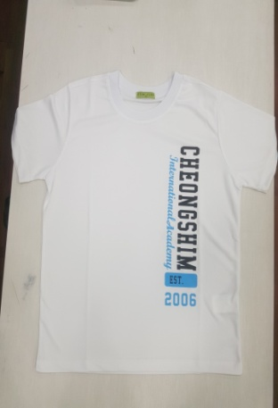
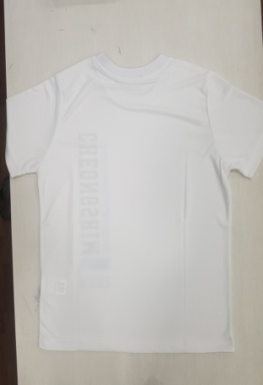
라운드티 1
 |  |  | 1.혼용율: 폴리에스터 100%
 |  |  | 2. 앞판 뒷판 글씨 나염처리
 |  |  | 3.글자색 검은색, 하늘색
 |  |  | 4.흰색
 |  |  | 5.발수가공,방염가공

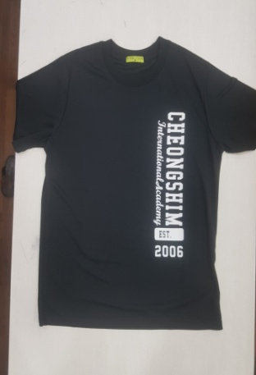
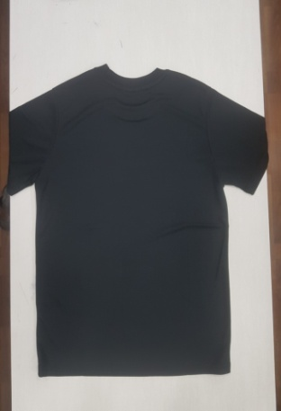
라운드티 2
 |  |  | 1.혼용율: 폴리에스터 100%
 |  |  | 2. 앞판 뒷판 글씨 나염처리
 |  |  | 3.글자색 흰색
 |  |  | 4.검정색
 |  |  | 5.발수가공,방염가공

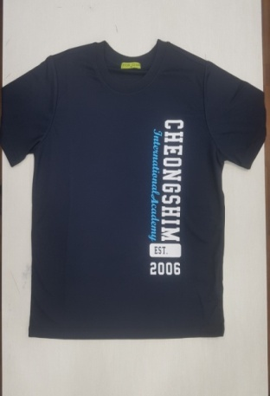
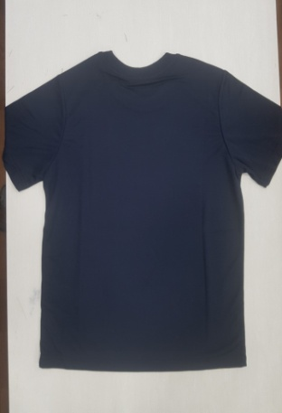
라운드티 3
 |  |  | 1.혼용율: 폴리에스터 100%
 |  |  | 2. 앞판 뒷판 글씨 나염처리
 |  |  | 3.글자색 흰색, 하늘색
 |  |  | 4.곤색
 |  |  | 5.발수가공,방염가공

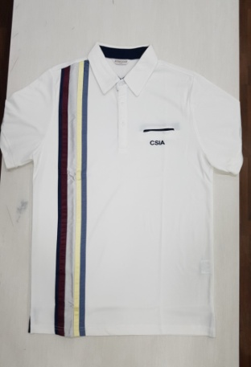
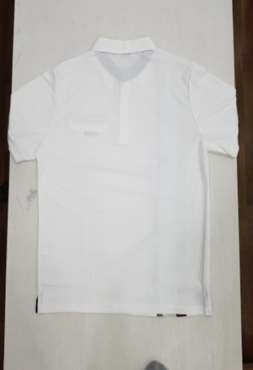
개량하복
 |  |  | 1.혼용율: 폴리에스터 100%
 |  |  | 2.카라는 와이카라
 |  |  | 3.왼쪽 가슴 CSIA (진곤색)
 |  |  | 4. 오른쪽 가슴 5색 실크 원단 부착
 |  |  | 5.아이보리색
 |  |  | 6.발수가공,방염가공

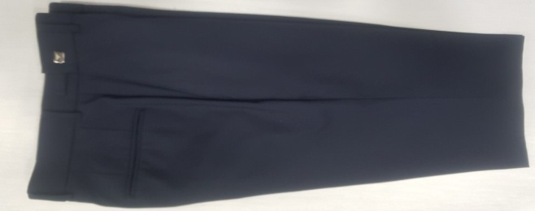
반바지
 |  |  | 1. 혼용율: 모 50% 폴리에스터 50%
 |  |  | 2. 곤색 정장 신사복 바지
 |  |  | 3. 허리부분 양쪽에 조절장치 부착

